기준
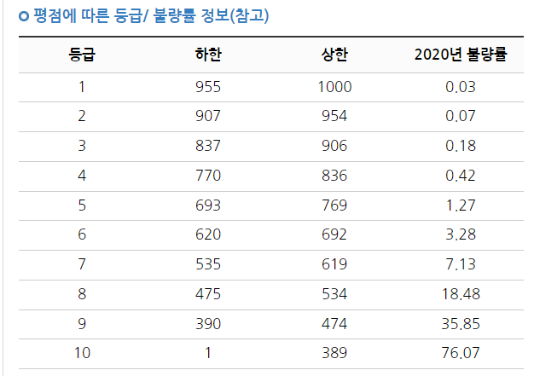
1. 업데이트 기준
 | 1) 월단위 마감 후 보고
 | - 세금계산서
 | - 수금
 | 2) 누락처 없도록 관리
 | - 세금계산서 발행기준
 | 3) 역발행 / 취소건
 | - 리스트 제외 (취소건) or 수정함
 | 4) 계약 항목
 | - 누락여부 체크 (계약서 기반)

2. 평가기준
 | 구분 |  | 기준 | 등급
 | 매출 | 3개년 기준 월단위 | 100%↑ | A
 |  |  | 70%↑ | B
 |  |  | 성장추세 | B
 |  |  | 70%↓(하향추세) | C
 | 수금 | 계약 회전 기준 | 100%↑ | A
 |  |  | 40%↑ | B
 |  |  | 40%↓ | C

